2024年老旧小区改造内容征集表
2024年老旧小区改造内容公示
序号 | 小区名称 | 建成年份(年) | 楼栋数(栋) | 户数(户) | 每户资金 (元) | 小区改造资金(元) | 小区居民同意比例 |  |  |  | 最终改造顺序 根据各小区居民意见，按同意比例由高到低的顺序进行改造，直至改造资金用完为止。
 |  |  |  |  |  |  | 外墙保温 | 楼顶防水 | 安全隐患治理 | 门禁监控
1 | 交警队宿舍 | 1990 | 2 | 44 | 6750 | 297000 | 84 | 91 | 91 | 91 | 防水-安全隐患-门禁
2 | 河务局宿舍 | 1998 | 2 | 60 | 6750 | 405000 | 30% | 65% | 10% | 3% | 自来水改造、防水、保温、隐患治理
3 | 自来水公司宿舍 | 1998 | 2 | 50 | 6750 | 337500 | 60% | 80% | 10% | / | 防水、保温、雨污分流及路面修整
4 | 生产资料宿舍 | 1997 | 1 | 30 | 6750 | 202500 | 50% | 70% | 10% | / | 防水、保温、隐患治理
5 | 农行宿舍楼 | 1999 | 2 | 46 | 6750 | 310500 | 95% | 95% | / | / | 保温、防水、暖气管道下地及路面修整
6 | 新华书店宿舍 | 2000 | 1 | 16 | 6750 | 108000 | 30% | 80% | 50% | / | 防水、充电桩、隐患治理
7 | 联通公司宿舍 | 2002 | 1 | 4 | 6750 | 27000 | / | 100% | 100% | / | 防水、隐患治理
8 | 信用社宿舍 | 2003 | 3 | 106 | 6750 | 715500 | 50% | 65% | 80% | / | 雨污分流及路面修整、隐患治理、防水、保温
9 | 老农业局小区 | 2002 | 1 | 8 | 6750 | 54000 | 100% | 100% | 100% | 100% | 保温-防水-隐患-门禁
10 | 星耀杂居 | 1995 | 2 | 16 | 6750 | 108000 | 30% | / | 40% | / | 雨污分流、更换落水管、隐患治理
11 | 三联家园沿街 | 2000 | 1 | 15 | 6750 | 101250 | 100% | 100% | / | / | 外墙保温楼顶防水，安全隐患治理，门禁监控
12 | 富欣花园小区 | 2001 | 3 | 63 | 6750 | 425250 | 100% | 100% | / | / | 外墙保温楼顶防水，安全隐患治理，门禁监控
13 | 供电公司 | 1994 | 3 | 44 | 6750 | 297000 | 6号楼100％ 5号楼91.6％ 3号楼100％ | 100% | / | / | 外墙保温，楼顶防水
14 | 物资局东区 | 1998 | 1 | 40 | 6750 | 270000 | 95% | 100% | / | / | 外墙保温、楼顶防水、安全隐患治理、门禁监控
15 | 农机公司沿街 | 2000 | 1 | 20 | 6750 | 135000 | 100% | 100% |  |  | 外墙保温、楼顶防水、自来水改造
16 | 农机局宿舍 | 2001 | 2 | 24 | 6750 | 162000 | 宿舍楼100% | 沿街87.5% | / | / | 16户宿舍楼外墙保温、沿街三楼楼顶防水
17 | 烟草公司宿舍 | 2002 | 2 | 46 | 6750 | 310500 | 100% | 100% | 100% | / | 外墙保温，楼顶防水，安全隐患治理，门禁监控
18 | 翠岛超市小区 | 2002 | 1 | 18 | 6750 | 121500 | 72% | 100% | 100% | / | 外墙保温，楼顶防水，安全隐患治理
19 | 农信社宿舍 | 1994 | 1 | 20 | 6750 | 135000 | 80% | 20% | / | / | 保温-防水-隐患-门禁
20 | 公路局宿舍 | 1999 | 3 | 70 | 6750 | 472500 | 62.85% | 23% | 35% | 0 | 外墙保温-小区路面硬化-安全隐患治理-楼顶防水-门禁监控
21 | 中医院宿舍楼 | 2003 | 2 | 35 | 6750 | 236250 | 97% | 97% | 83% | 83% | 外墙保温、楼顶防水、安全隐患、门禁监控
22 | 一中宿舍楼 | 2000 | 2 | 80 | 6750 | 540000 | 95% | 95% | 95% |  | 外墙保温、楼顶防水、安全隐患（群众倾向在小区门口安装监控设备）

附件1.田镇街道2024年老旧小区改造内容征集表总表
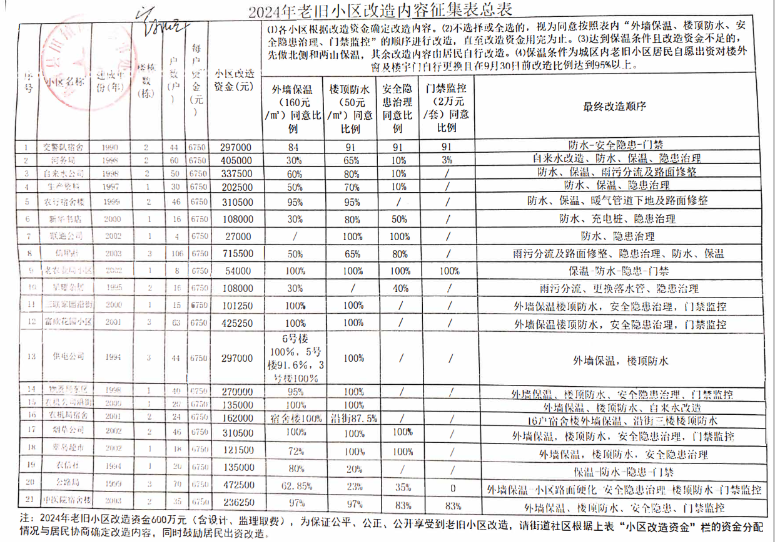

附件2.芦湖街道2024年老旧小区改造内容征集表总表

